2021
Model: | SPP 101 W

 |  |  |  |  | 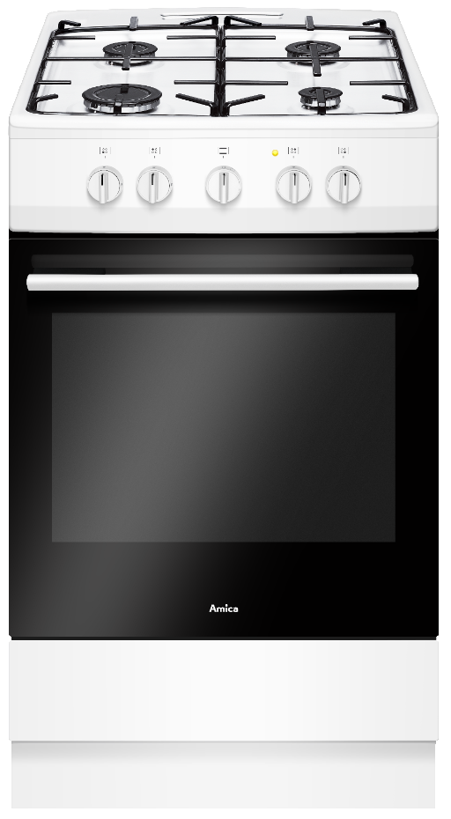
Plynový sporák
50 cm

Doporučená MOC (vč. DPH): |  |  | 5,499 Kč

Provozní vlastnosti:

Energetická třída: |  | A
Objem |  | 70 | l

Funkce:

Plynová trouba |  |  |  |  | Barva: |  | Bílá
Bezpečnostní pojistky hořáků
 |  |  |  |  | Rozměry:

 |  |  |  |  |  | Výška: | 85 | cm
 |  |  |  |  |  | Šířka: | 50 | cm
 |  |  |  |  |  | Hloubka: | 60 | cm

Konstrukce:

Prolisy v troubě
Počet skel dveří trouby |  | 2
Výklopný odkládací prostor
 |  |  |  |  | Objednací kód: |  | 57815
Plynová varná deska |  | 4 | zóny
Samostatné stabilní smaltované rošty |  |  |  | 2x
Malý hořák 4 cm |  | 1 | kW | 1x
Střední hořák 6,5 cm |  | 1.8 | kW | 2x
Velký hořák 9 cm |  | 2.8 | kW | 1x

Ostatní údaje:

Hluboký pečicí plech |  |  |  | 1x
Rošt |  |  |  | 1x
Trysky na propan butan součástí balení

